Sheet3
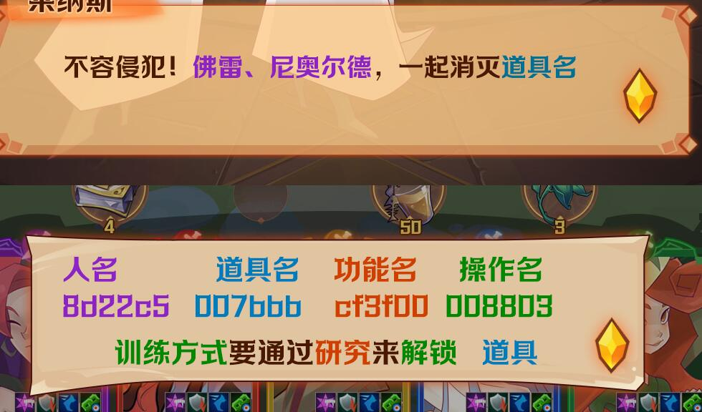
 | 人名 | 道具 | 功能 | 操作
 | 8d22c5 | 007bbb | cf3f00 | 008803
真是不可思议，<color=#8d22c5>尼德霍格</color>居然打破了封印，我们得把它赶回去……
哈哈，我亲爱的主神们，今天就让你们尝尝我的厉害！
神域不容侵犯！<color=#8d22c5>弗雷</color>、<color=#8d22c5>尼奥尔德</color>，一起消灭它！

各位，决定世界的命运，只此一战，不可轻敌。\n全力攻击！
移动<color=#FF2222>符文石</color>，向敌人发起攻击
主神也不过如此，还不是一样要败在我手下。
恶龙，休得嚣张，尝尝吾胜利之剑的锋芒。
英雄的<color=#00b0f0>法力满格</color>后，可点击施放<color=#00b050>特殊技能</color>

不好，大意了。\n这次先放过你们，下次再来陪你们玩玩。
可恶，被它逃走了。
进入剧情说明 201
<color=#8d22c5>薇尔丹蒂</color>，有一件重要的事情要托付给你。
随时听候您的命令，<color=#8d22c5>芙蕾雅</color>大人。
奥丁大人早已预料到这一切会发生，现在需要你带着他指挥英灵作战的命运棋盘，去唤醒<color=#8d22c5>神迹之地</color>的<color=#8d22c5>神使</color>，并指引他战胜<color=#8d22c5>尼德霍格</color>。

进入剧情对话 301
尊敬的<color=#8d22c5>神使大人</color>，可否告诉我们您的名字呢？
打开取名界面，玩家自行取名

原来是<color=#8d22c5>{n}</color>大人，事情是这样的... 这是芙蕾雅大人让我交给您的<color=#8d22c5>命运棋盘</color>。

魔物随我而来，您可以拿他们练练手

一次消除4个相同元素的<color=#FF2222>符文石</color>\n可以形成 <color=#FF2222>元素结晶</color>
点击<color=#FF2222>元素结晶</color>，可以引爆四周一格内的<color=#FF2222>符文石</color>
漂亮！让我们继续消灭掉剩下的那一只。

一次消除5个相同元素的<color=#FF2222>符文石</color>\n可以形成 <color=#FF2222>元素漩涡</color>
点击<color=#FF2222>元素漩涡</color>，可以消除当前表盘上所有相同元素的<color=#FF2222>符文石</color>
干得漂亮！战斗十分精彩，恭喜您获得了胜利

<color=#8d22c5>{n}</color>大人，以后您就是英灵殿的前线指挥官，请带领英灵们击杀<color=#8d22c5>尼德霍格</color>。

<color=#8d22c5>{n}</color>大人。\n 神迹之地得建筑已经被破坏，让我们重建神迹之地吧。

神迹之地有许多空地，可以用来建造各种建筑。
扩建神迹之地需要矿石，\n我们先建造一个<color=#FF3300>矿场</color>。
矿场可以生产<color=#00b0f0>矿石</color>,\n矿石可以用来建造和升级建筑。

矿石需要地方来存放，\n建造一个<color=#FF3300>矿石仓库</color>吧。
矿石仓库可以提高基地的<color=#00b0f0>矿石容量上限</color>

仓库建造完毕，我们可以收取矿石了。

我们可以用新收取的矿石建造其他建筑，\n来建造一座<color=#FF3300>房屋</color>吧。
房屋可以提高基地的<color=#00b0f0>人口容量上限</color>

城堡右侧有一座<color=#cf3f00>召唤之门</color>，可以召唤<color=#cf3f00>英灵</color>和<color=#cf3f00>神器</color>。
召唤之门有动静，让我们去看看吧。

糟糕！<color=#8d22c5>魔蛇</color>挡住了去路，必须打败他才能进入神迹平原。

敌人生命条左侧的数字，\n表示敌人<color=#FF3300>发动攻击</color>的<color=#00b0f0>剩余回合数</color>。
快移动<color=#FF2222>符文石</color>，向敌人发起进攻吧。

我们居然战胜了十大魔物之一，<color=#8d22c5>{n}</color>大人。，我们开了个好头！
召唤门又有动静了，让我们去看看吧。

<color=#8d22c5>{n}</color>大人，芙蕾雅大人的神迹水晶坠落在了神迹之地外的平原上。
暗恋芙蕾雅大人的贝格尔米尔也在寻找，我们必须赶在这些巨人之前夺回神迹水晶。

在战斗中，<color=#00B050>元素属性</color>会影响\n你的攻击所造成的<color=#FF3300>伤害</color>
<color=#00B0F0>冰属性</color>被<color=#00B050>自然属性</color>所克制，\n因此冰属性攻击造成的伤害会<color=#00B0F0>减半</color>。
而<color=#FF3300>火属性</color>克制<color=#00B050>自然属性</color>，\n因此火属性攻击造成的伤害会<color=#FF3300>加倍</color>。
好了，现在让我们利用这个技巧来快速的击败敌人吧。

神迹之地周围的魔物已经被清理掉，我们可以把领地扩大一些了。

<color=#008803>升级主城</color>可以扩大神迹之地的领地范围。

现在我们有<color=#cf3f00>更多的空地</color>来建造新建筑了。

每当我们击败敌人时，都可以得到<color=#FF3300>人口</color>和其他<color=#FF3300>战利品</color>，有了人口，我们就可以训练<color=#FF3300>新的英雄</color>！

让我们来把刚刚获得的人口训练成英雄！

要训练英雄，必须先建造一座<color=#FF3300>训练营</color>
训练营可以为你<color=#00b0f0>训练新的英雄</color>，\n训练营的<color=#FF3300>等级越高</color>，可以选择的<color=#00B050>训练方式越多</color>。
建造完成，开始训练。

<color=#00b0f0>训练方式</color>要通过<color=#FF3300>研究</color>来<color=#00B050>解锁</color>。

每个英雄会有不同的<color=#FF3300>特殊技能</color>，\n特殊技能可以在英雄<color=#00B050>升级、升阶</color>时<color=#00b0f0>提升等级</color>。

让我们来把<color=#FF3300>新英雄</color>替换到队伍中

拥有一支强大的队伍是取得胜利的关键！

新英雄<color=#FF3300>“南娜”</color>的技能可以为所有英雄<color=#00B050>恢复生命</color>，记得善用她的技能。

<color=#00B050>升级英雄</color>可以提高他们的<color=#FF3300>战斗力</color>。

选择其他英雄作为陪练，\n他们将会成为升级英雄的<color=#00b0f0>经验</color>而被<color=#00B050>消耗掉</color>。

升级需要<color=#FF3300>消耗</color>一些<color=#00b0f0>食物</color>，\n英雄等级越高，陪练英雄越多，消耗食物越多。

英雄<color=#f87847>升到满级</color>后，我们可以对其进行<color=#00B050>升阶</color>。

英雄<color=#FF3300>升到满级</color>后，我们可以对其进行<color=#00B050>升阶</color>。

英雄升阶需要消耗<color=#00B050>升级道具</color>和一些<color=#00b0f0>食物</color>

升阶完成后，英雄的<color=#00B050>基础属性</color>和<color=#FF3300>技能</color>都会\n得到提升，并且可以升到<color=#00b0f0>更高的等级</color>。

当怪物的<color=#00b0f0>法力槽蓄满</color>时，\n它们会使用自己的<color=#FF3300>特殊技能</color>。
邪恶的巨人军团首领<color=#00B050>贝格尔米尔</color>就在你面前，\n去打败它，夺回神迹水晶吧。

没想到神族居然还留了后手，失策了，撤退！
进入剧情对话 40101

随着征途的展开，我们将会遇到更多的魔物，为此我们要尽早开始储备战争物资。
首先让我们来建造一座<color=#f87847>工坊</color>，它可以制造出强大的<color=#f87847>战斗道具</color>，帮助我们战胜敌人。
点击开始建造<color=#FF3300>工坊</color>
工坊可以制作出强大的<color=#00b0f0>战斗道具</color>

工坊建造完成，我们可以开始制作战斗道具了。

制造道具前要先进行<color=#00b0f0>研究</color>

<color=#f87847>{n}</color>大人，斥候们在迷雾森林发现了尼德霍格的踪迹，我们赶紧去追击。

战斗开始前，我们可以把<color=#FF3300>战斗道具</color>配置到<color=#00B050>道具栏</color>

在战斗中，轮到我方行动时，\n可以点击<color=#00B050>道具栏</color>使用<color=#FF3300>战斗道具</color>。
英雄受到伤害后，可以使用<color=#FF3300>生命药水</color>来<color=#00B050>恢复</color>。

英雄所携带的<color=#f87847>神器</color>，\n会大幅度影响英雄在战斗中的表现。

我们可以为每一位英雄配置适合他们的神器，\n神器可以给英雄提供<color=#8d22c5>攻击</color>、<color=#8d22c5>防御</color>、<color=#8d22c5>生命</color>和<color=#8d22c5>暴击机率</color>加成。

现在可以更换新的神器，提高英雄属性。

